zad 1
Pozyskaj dane dotyczące liczby mieszkańców w województwie lubelskim (stan na 31.12 ) w latach 2003-2023 oraz liczby urodzeń żywych
a) Na podstawie danych sprawdź czy są przesłanki do zastosowania współczynnika korelacji liniowej Pearsona (liczba obserwacji, logika związku, kształt zależności). Uzasadnij odpowiedź |  |  |  |  |  |  |  |  |  | - zostały spełnione przesłanki do zastosowania współczynnika korelacji liniowej pearsona
 |  |  |  |  |  |  |  |  |  | gdyż : 1) liczba obserwacji n>10,2)zachowana jest logika związku obie kategotie dotyczą tego samego obszaru oraz zakresu czasowego oraz występuje pomiędzy nimi związek logiczny( liczba urodzeń powiązana z liczbą ludnosci
b) Za pomocą współczynnika korelacji liniowej Pearsona podaj wartość korelacji pomiędzy liczbą ludności, a liczbą urodzeń żywych (zinetpretuj wynik uwzględniając siłę i kierunek zależności) |  |  |  |  |  |  |  |  |  | 3)występuje widoczna liniowa zależność pomiędzy zmiennymi

c) Pobierz dane dotyczące zgonów ludności a następnie sprawdź za pomocą odpowiedniej funkcji podaj, która ze zmiennych jest bardziej skorelowana z liczbą ludności

Rok | Liczba ludności (xi) | Urodzenia żywe (yi) | Zgony | xi-xśr | yi-yśr | (xi-xśr)(yi-yśr) | xi-xśr ^2 | (yi-yśr)^2
2003 | 2,191,172 | 21,261 | 22,807 | 58,309 | 1,237 | 72155586.698 | 3,399,900,608 | 1,531,347
2004 | 2,185,156 | 20,794 | 22,797 | 52,293 | 770 | 40290254.603 | 2,734,522,987 | 593,634
2005 | 2,179,611 | 21,346 | 23,182 | 46,748 | 1,322 | 61822676.127 | 2,185,344,339 | 1,748,943
2006 | 2,172,766 | 21,496 | 22,678 | 39,903 | 1,472 | 58755726.603 | 1,592,222,807 | 2,168,186
2007 | 2,166,213 | 21,795 | 23,323 | 33,350 | 1,771 | 59078140.46 | 1,112,200,267 | 3,138,128
2008 | 2,161,832 | 23,009 | 23,428 | 28,969 | 2,985 | 86485264.603 | 839,183,648 | 8,913,068
2009 | 2,157,202 | 22,964 | 23,703 | 24,339 | 2,940 | 71567269.841 | 592,370,695 | 8,646,400
Wykres punktowyt Urodzenia żywe i liczba ludności
2010 | 2,178,611 | 22,635 | 23,037 | 45,748 | 2,611 | 119468942.27 | 2,092,849,005 | 6,819,808
2011 | 2,171,857 | 21,363 | 22,981 | 38,994 | 1,339 | 52231088.079 | 1,520,506,040 | 1,794,196
2012 | 2,165,651 | 21,214 | 22,562 | 32,788 | 1,190 | 39032936.508 | 1,075,031,085 | 1,417,234
2013 | 2,156,150 | 19,738 | 22,849 | 23,287 | -286 | -6648897.7778 | 542,268,844 | 81,524
2014 | 2,147,746 | 19,828 | 22,107 | 14,883 | -196 | -2909915.6825 | 221,493,767 | 38,230
2015 | 2,139,726 | 19,715 | 22,816 | 6,863 | -309 | -2117296.0635 | 47,096,194 | 95,187
2016 | 2,133,340 | 19,666 | 22,284 | 477 | -358 | -170419.68254 | 227,211 | 127,823
2017 | 2,126,317 | 20,898 | 23,427 | -6,546 | 874 | -5724612.6349 | 42,854,480 | 764,709
2018 | 2,117,619 | 20,101 | 23,682 | -15,244 | 77 | -1181072.873 | 232,389,699 | 6,003
2019 | 2,108,270 | 19,286 | 23,015 | -24,593 | -738 | 18138168.889 | 604,832,044 | 543,941
2020 | 2,056,908 | 18,034 | 27,244 | -75,955 | -1,990 | 151114944.13 | 5,769,212,662 | 3,958,205
2021 | 2,038,299 | 16,641 | 30,617 | -94,564 | -3,383 | 319866109.03 | 8,942,413,139 | 11,441,467
2022 | 2,024,637 | 15,218 | 24,924 | -108,226 | -4,806 | 520084221.65 | 11,712,939,227 | 23,093,059
2023 | 2,011,047 | 13,492 | 22,910 | -121,816 | -6,532 | 795646281.56 | 14,839,219,067 | 42,660,803
Suma | 44,790,130 | 420,494 | 496,373 |  |  | 2446985396.3 | 60,099,077,817 | 119,581,895
Średnia | 2,132,863 | 20,024
 |  |  |  | r xy= | 0.91277714516

 |  |  |  |  |  | występuje korelacja dodatnia bardzo silna
 |  |  |  | Otrzymana korelacja informuje nas że pomiędzy liczbą ludności a liczba urodzeń występuje bardzo silne liniowe powiązanie
 |  |  |  | jeśli liczba urodzeń wzrasta to na ogół wzrasta też liczba ludności a jeśli liczba ludności spada to na ogół idzie to w parze z spadkiem liczby urodzeń

 |  |  | 2 SPOSÓB
 |  |  |  | kowariancja dla xy= |  | 116523114.11 | znak dodatni koleracja dodatnia

 |  |  |  | Sx= | 53496.362946 |  | r xy= | 0.91277714516
 |  |  |  | Sy= | 2386.2891618

 |  |  |  | 3 SPOSÓB
 |  |  |  |  | r xy= | 0.91277714516

 |  | c)
 |  |  | koleracja pomiędzy liczbą ludności a liczbą zgonów rxy= |  |  |  | -0.60105900256 |  | Silniej skolerowana z liczbą ludności jest liczba urodzeń ponieważ wartość bezwzględna dla r xy jest wyższa

 |  |  | występuje koleracja ujemna o sile umiarkowanej

zad 4
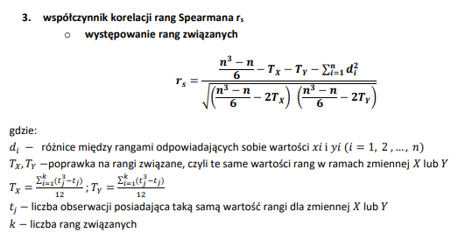
Zbadany został stan techniczny 6 komputerów oraz ich wiek. Na podstawie danych określ zależność pomiędzy tymi wielkościami:
Wykorzystaj współczynnik korelacji rang Spearmana - zinterpretuj uzyskany wynik

Nr komputera | Stan komputera | Wiek komputera w latach
PC1 | b.dobry | 1
PC2 | zły | 5
PC3 | średni | 4
PC4 | b.dobry | 3
PC5 | dobry | 1
PC6 | średni | 2

Nr komputera | Stan komputera | Wiek komputera w latach | Ranga x | Ranga y | di=Rx-Ry | di^2 |  | Dostepne rangi x | Dostepne rangi y | n= | 6
PC1 | b.dobry | 1 | 1.5 | 1.5 | 0 | 0 |  | 1 | 1 | suma di^2= | 11
PC5 | dobry | 1 | 1.5 | 3 | -1.5 | 2.25 |  | 2 | 2
PC6 | średni | 2 | 3 | 4.5 | -1.5 | 2.25 |  | 3 | 3 | Tx= | 0.11458333333
PC4 | b.dobry | 3 | 4 | 1.5 | 2.5 | 6.25 |  | 4 | 4 | Ty= | 7.5416666667
PC3 | średni | 4 | 5 | 4.5 | 0.5 | 0.25 |  | 5 | 5
PC2 | zły | 5 | 6 | 6 | 0 | 0 |  | 6 | 6 | licznik= | 16.34375
 |  |  |  |  |  | 11 |  |  |  | mianownik= | 34.668369349
 |  |  |  |  |  |  |  |  |  | rs= | 0.47

 |  |  |  |  |  |  |  |  |  | koleracja dodatnia o niskiej sile

 |  |  |  |  |  |  | wartość współczynnika oznacza że stan komputera jest na ogół zależny od jego wieku
 |  |  |  |  |  |  | zależność ta jest niska

zad 6 - SPSS
Za pomocą współczynnika korelacji rang Spearmana oceń zależność pomiędzy oceną z historii a oceną z zachowania
zastosuj bazę danych zad6.sav
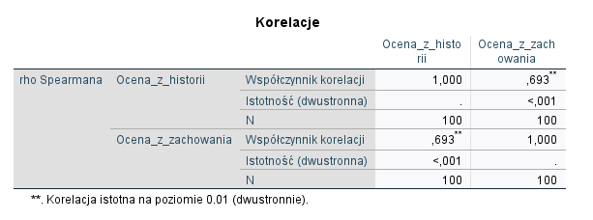

Współczynnik koleracji rang spearmana
r s= | 0.693 | koleracja dodatnia o umiarkowanej/znacznej sile
Wraz ze wyższą ocena z historii uczeń a ogół ma też wyższą ocenę z zachowania

zad 7
Pewien kolekcjoner znaczków poszeregował swoje zbiory ze względu na wiek pochodzenia znaczków oraz ich wartość kolekcjonerską
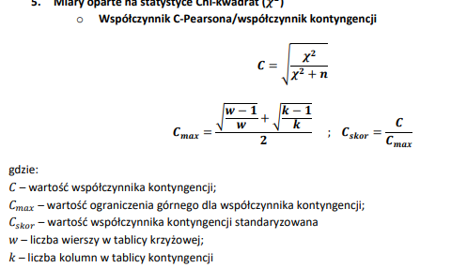
 | Wiek pochodzenia | Wartość kolekcjonerska
 |  | b.wysoka | wysoka | przeciętna | suma
 | XXI | 2 | 24 | 45 | 71
 | XX | 16 | 28 | 30 | 74 |  | w= | 4
 | XIX | 18 | 15 | 5 | 38 |  | k= | 3
 | XVIII | 5 | 2 | 0 | 7
 | suma | 41 | 69 | 80 | 190 |  | Współcznnik C pearsona
Zbadaj czy istnieje zależnośc pomiędzy wartością kolekcjonerską, a wiekiem pochodzenia znaczków. |  |  |  |  |  |  | C= | 0.45618733558
* oblicz statystykę Chi-kwadrat |  |  |  |  |  |  | C max= | 0.84126099236
* zbadaj zależności przy zastosowaniu wszystkich pozonanych miar korelacji |  |  |  |  |  |  | C skor= | 0.5422661216

 | Współrzędne | nij | ^nij | nij-^nij | (nij-^nij)^2 | (nij-^nij)^2/^nij
 | n11 | 2 | 15.321052632 | -13.321052632 | 177.45044321 | 11.582131299
 | n12 | 24 | 25.784210526 | -1.7842105263 | 3.1834072022 | 0.12346343507
 | n13 | 45 | 29.894736842 | 15.105263158 | 228.16897507 | 7.6324128984
 | n21 | 16 | 15.968421053 | 0.031578947368 | 0.0009972299169 | 6.2450126635E-05
 | n22 | 28 | 26.873684211 | 1.1263157895 | 1.2685872576 | 0.047205557961
 | n23 | 30 | 31.157894737 | -1.1578947368 | 1.3407202216 | 0.043029871977
 | n31 | 18 | 8.2 | 9.8 | 96.04 | 11.712195122
 | n32 | 15 | 13.8 | 1.2 | 1.44 | 0.10434782609
 | n33 | 5 | 16 | -11 | 121 | 7.5625
 | n41 | 5 | 1.5105263158 | 3.4894736842 | 12.176426593 | 8.0610489639
 | n42 | 2 | 2.5421052632 | -0.54210526316 | 0.29387811634 | 0.11560422796
 | n43 | 0 | 2.9473684211 | -2.9473684211 | 8.6869806094 | 2.9473684211
 |  |  |  |  |  | 49.931370073

zad 8
Istnieje podejżenie, iż zawód wykonywany przez syna ma związek z zawodem ojca. Określ siłę związku pommiędzy zawodem ojca, a zawodem syna
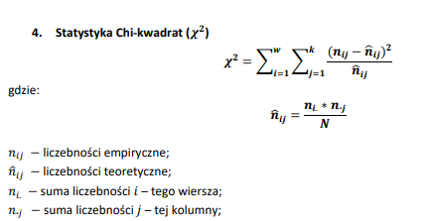

 | Zawód ojca | Zawód syna |  |  | Suma
 |  | Nauczyciel | Lekarz | Prawnik
 | Nauczyciel | 30 | 15 | 45 | 90
 | Lekarz | 20 | 40 | 10 | 70
 | Prawnik | 10 | 10 | 70 | 90
 | suma | 60 | 65 | 125 | 250
 |  |  |  |  | (n) wszystkie obserwacje

Współrzędne | nij | ^nij | nij-^nij | (nij-^nij)^2 | (nij-^nij)^2/^nij
n11 | 30 | 21.6 | 8.4 | 70.56 | 3.2666666667
n12 | 15 | 23.4 | -8.4 | 70.56 | 3.0153846154
n13 | 45 | 45 | 0 | 0 | 0
n21 | 20 | 16.8 | 3.2 | 10.24 | 0.60952380952
n22 | 40 | 18.2 | 21.8 | 475.24 | 26.112087912
n23 | 10 | 35 | -25 | 625 | 17.857142857
n31 | 10 | 21.6 | -11.6 | 134.56 | 6.2296296296
n32 | 10 | 23.4 | -13.4 | 179.56 | 7.6735042735
n33 | 70 | 45 | 25 | 625 | 13.888888889
 |  |  |  |  | 78.652828653 | statystyka Chi^2

Współczynnik C Pearsona |  |  | w= | 3
C= | 0.48920229502 |  | k= | 3

Cmax= | 0.81649658093
C skor. | 0.6

 | Występuje koleracja pomiędzy zawodem wykonywanym przez ojca a zawodem syna

